Fluxograma
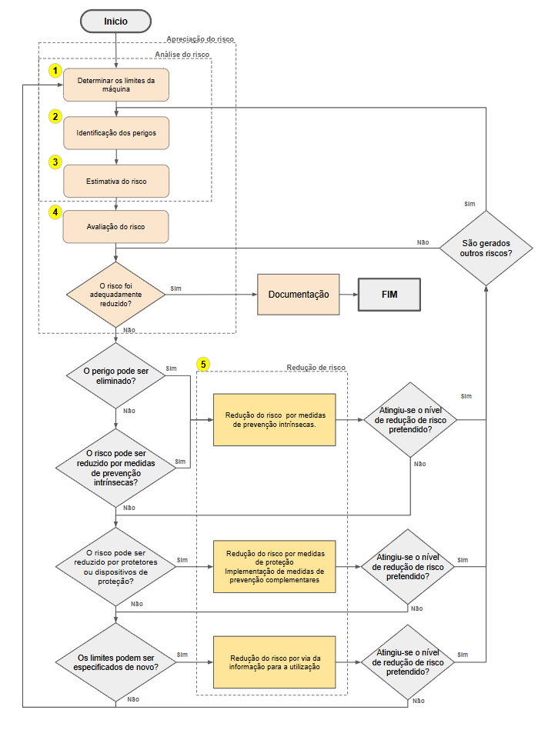
ISO12100 Fluxograma

